상품제안서
[스텐락] 퓨어 직사각3종 세트 | 상품코드: S43088

 |  |  |  |  |  |  | 02-713-8555 | www.synergygift.co.kr
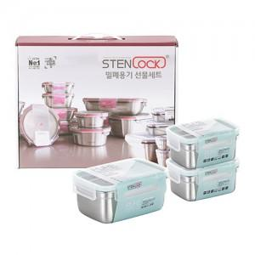

【상세/제작정보】

【인쇄/포장옵션】 | 실크, 레이저 / 포장지포장

【공급단가】 | 수량 | 50~ | 100~ | 300~ | 1,000~ | 3,000~
*VAT별도 | 단가 | 27,370원 | 26,710원 | 25,620원 | 24,960원 | 24,300원

【상품 URL】 | https://www.synergygift.co.kr:443/src/goods_detail.php?gdno=43088

